关系图
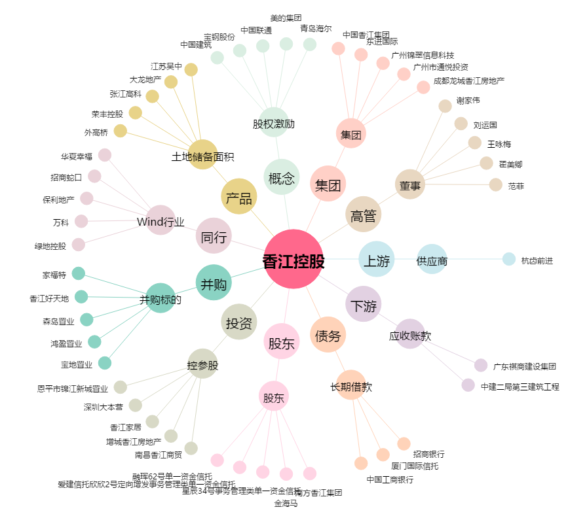
香江控股[600162.SH] - 关系概览图

